20231002
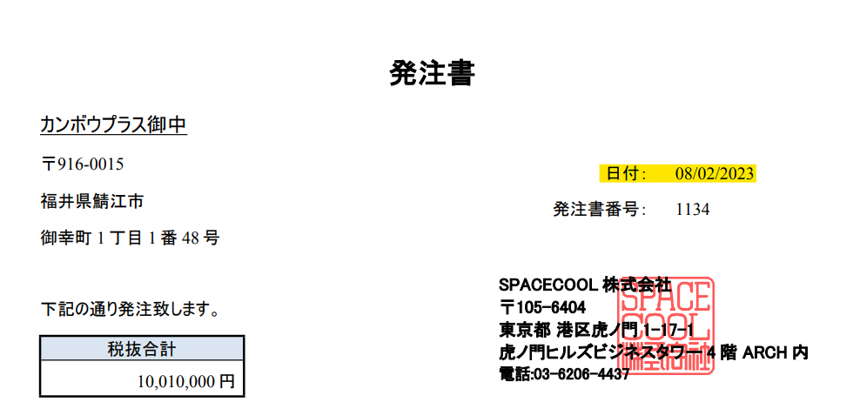
1. 注文書
 | 日付の式（yyyy-mm-dd）
 | 注文日と注文番号の中心揃え
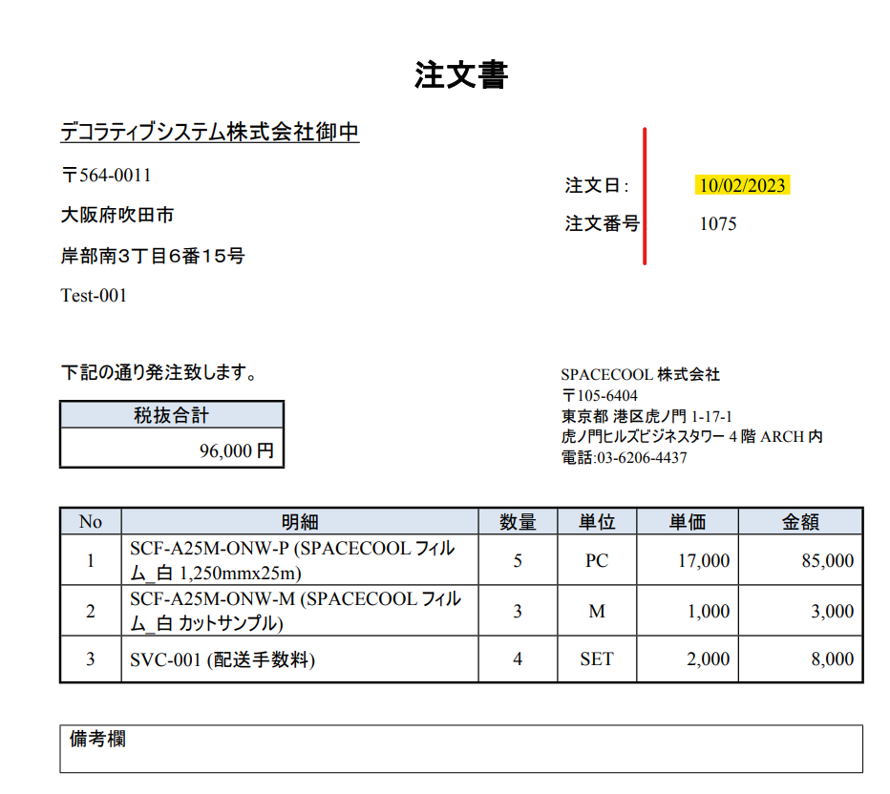

2. 出荷依頼書
 | データマッピングが間違いました。
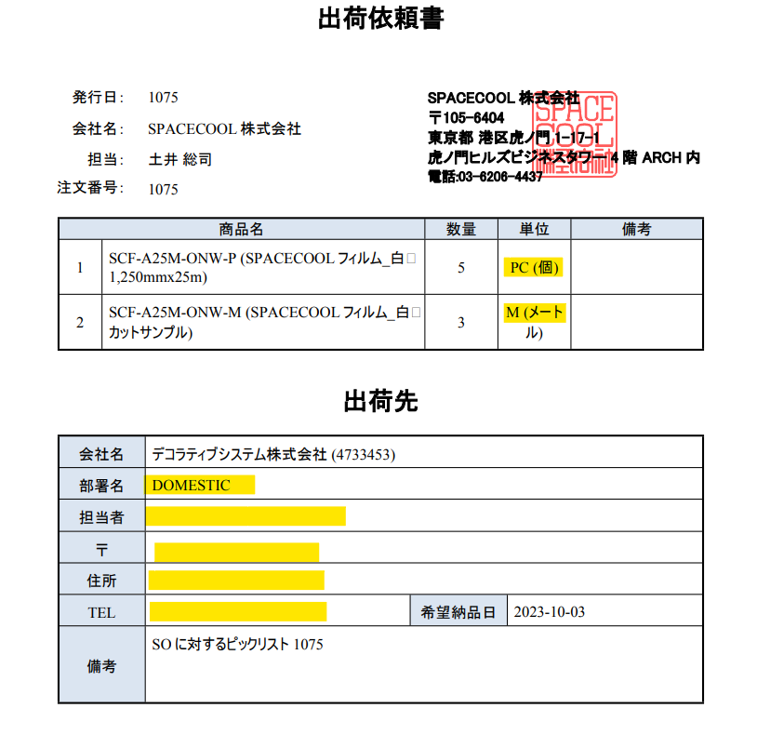

３．納品書
 | 納品日と納品書番号と顧客POの中心揃え
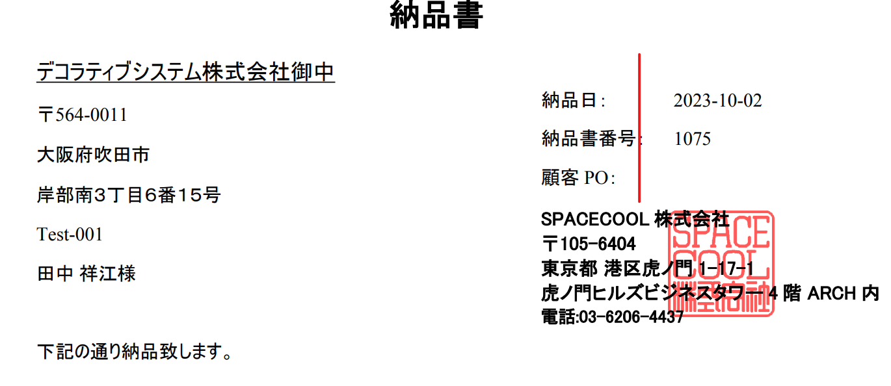

４．PO発注書
 | 日付の式（yyyy-mm-dd）

